Dim. limtræsbjælke
Dimensionering af GLC30 limtræsbjælke
Nr | Af Michael Pedersen
 | Spændvidde | 4.145 | [m] |  |  | Lastgruppe, Boliglast, L40=GL30, L30=GL28, c=homogen (samme styrkekl.), h=lav styrke.
 | Lastopland | 2.341 | [m]
 |  |  |  |  |  | Ifølge nye standarder i DS, vedrørende bjælker i limtræ, skal der påregnes ekstra 7% på spændvidde.
 | Spændvidde (+7%) | 4.4 | [m]
 | Lastopland (≈) | 2.4 | [m] |  |  | Dette gælder, når Knud Ahlers’ `Dimensionering med diagrammer’ anvendes til overslagsdimensionering.

1 | Brug anden dimension |  | y-aksen= | 0.05780
2 | Brug anden dimension |  | y-aksen= | 0.21800
3 | Brug anden dimension |  | y-aksen= | 0.48517
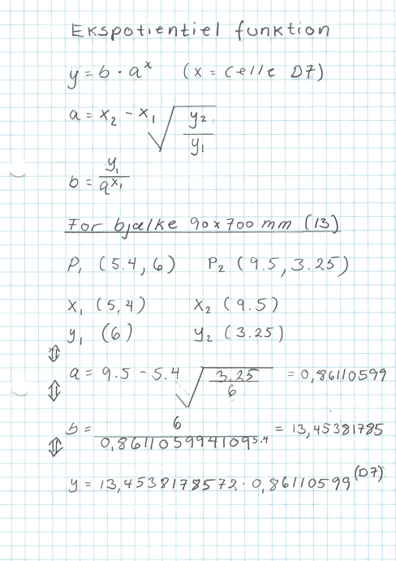
4 | Brug anden dimension |  | y-aksen= | 0.89170
5 | Brug anden dimension |  | y-aksen= | 1.29081
6 | Brug anden dimension |  | y-aksen= | 1.79115
7 | 90x300 mm |  | y-aksen= | 2.57943
8 | 90x333 mm |  | y-aksen= | 2.92456
9 | 90x366 mm |  | y-aksen= | 3.36616
10 | 90x400 mm |  | y-aksen= | 3.88071
11 | Brug anden dimension |  | y-aksen= | 5.18415
12 | 90x600 mm |  | y-aksen= | 6.25828
13 | 90x700 mm |  | y-aksen= | 6.93125

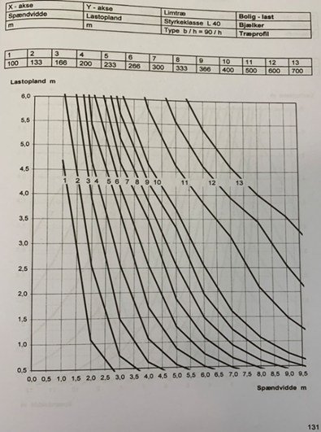

 |  |  |  |  | eksponentiel funktion

